Zad 1
0. Ovaj fajl obavezno snimite pod novim imenom "TEST ime prezime" (uslov da se položi)
1. U proizvoljno izabranim ćelijama kreirati tablicu kao na slici. (6 poena)
2. U ćelijama od A2 do A51 ubaciti brojeve od 1 do 50. (5 poena)
3. U ćeliji D5 izračunati sumu brojeva od B2 do B51, a u ćeliji D6 pronaći njihov maksimum. (5 poena)
RBR
 | 16
 | 55
 | 14
 | 54 | SUMA
 | 26 | MAKSIMUM
 | 59
 | 31
 | 93
 | 29
 | 91
 | 43
 | 41
 | 76
 | 57
 | 4
 | 41

 | 11
 | 60
 | 39
 | 70
 | 82
 | 65
 | 50
 | 89
 | 39
 | 64
 | 58
 | 84
 | 84
 | 86
 | 53
 | 67
 | 23
 | 33
 | 77
 | 26
 | 95
 | 61
 | 86
 | 55
 | 10
 | 55
 | 19
 | 95
 | 0
 | 20
 | 81
 | 91
 | 54
 | 20

Zad 2
1. U ŽUTOJ koloni (od E5 do E25) sabrati brojeve iz ćelija od C5 do C25 sa ćelijom C3. (5 poena)
2. U PLAVOJ koloni (B5 do B25) brojeve predstaviti kao decimalne brojeve sa 3 decimale, gde se negativni brojevi pišu crvenom bojom. (5 poena)
3. U ZELENOJ ćeliji (D27) prebrojati koliko u koloni od D5 do D25 ima numerićkih ćelija.
(5 poena)
4. U NARANDŽASTOJ ćeliji (C27) prebrojati koliko ima vrednosti u koloni C5 do C25 koje su veće od 30. (5 poena)
5. U TAMNO PLAVOJ ćeliji (D29) ispitati da li je broj iz ćelije C3 jednak broju iz ćelije D3. Ako je jednak ispisuje "JEDNAK", u suprotnom ispisuje "NIJE". (5 poena)
6. U LJUBIĆASTOJ ćeliji (D30) ispitati da li je broj u ćeliji C3 veći, manji ili jednak 50. Ispisuje se "VEĆE", "MANJE" ili "JEDNAKO". (5 poena)
7. Ako su DAN, MESEC i GODINA zadati u ćelijama B33, C33 i D33, onda od tih podataka u TAMNO ZELENOJ ćeliji (E33) treba sastaviti datum. (5 poena)
 | 70 | 86

-48.042758751 | 97 | 17
1.7766514551 | 43 | 19
13.981287533 | 52 | monitor
22.162694642 | 62
-48.239090033 | 62 | 25
-8.5470458504 | 54
49.309581624 | 5 | 111
-9.270955198 | 76 | procesor
12.876623074 | 73
39.781321202 | 93 | 34
-42.32544628 | 23 | 45
6.0609891957 | 59 | 56
31.46161288 | 90 | RAM
25.61111931 | 48 | disk
-25.227647732 | 66 | 22
18.366817005 | 80
-13.579037383 | 79 | miš
24.804791642 | 58
28.006106801 | 55 | 13
-34.280080484 | 65 | 900
-13.099381692 | 71 | 2

C3 u odnosu na D3?
C3 u odnosu na 50

DAN | MESEC | GODINA | DATUM
2 | 6 | 2009

Zad 3
1. Na osnovu podataka iz ŽUTIH kolona (A2 do A11 i B2 do B11), kreirati histogram (grafikon sa stubićima). (5 poena)
2. U grafikonu promeniti nazive serija u PRVA i DRUGA (A1 i B1). Naziv grafikona treba da bude GRAFIKON. Isključiti X osu. Prikazati vrednosti iznad stubića.
(5 poena)
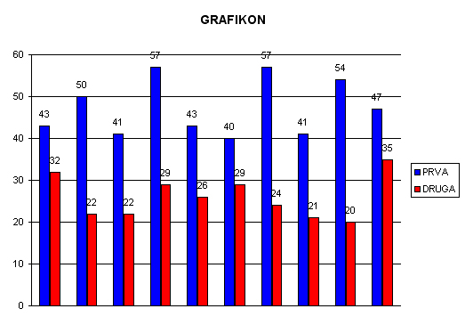
PRVA | DRUGA
49 | 22
51 | 32
49 | 35
50 | 25
51 | 38
50 | 35
42 | 26
44 | 30
47 | 28
59 | 27

Zad 4
1. U NARANDŽASTOJ ćeliji (D2) proveriti da li je broj iz ŽUTE ćelije (B2) istovremeno i pozitivan (veći od 0) i manji od broja iz C2. Ako zadovoljava oba uslova, ispisati DA, u suprotnom NE. (10 poena)
2. U ZELENOJ ćeliji prebrojati koliko ima brojeva u koloni od B4 do B14 koji su u intervalu od 20 do 80 (uključujući i 20 i 80).
(9 poena)
-13 | 6

35
80
18
57
20
73
84
13
90
84
31

Zad 5
Jovan Jovanović
Mirko Mirković
Dušan Hadžitonić
Petar Perić
Marko Janković
Borko Đurić
Vladimir Vasić
Boško Tomić
Dejan Popović
Milan Milić

1. U ŽUTOJ koloni (od C2 do C11) izdvojiti samo prezimena osoba koje su navedene u koloni od B2 do B11 (moguće je koristiti dodatne kolone). (10 poena)
2. U ZELENOJ ćeliji (C13) prebrojati koliko ima osoba u koloni od B2 do B11 sa istim početnim slovom imena i prezimena kao npr. "Petar Perić" (koriste se pomoćne kolone). (10 poena)

